Anime
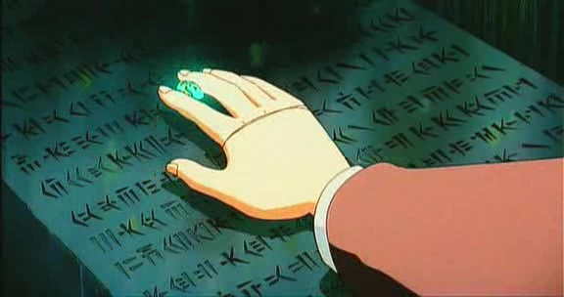
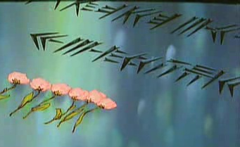
D | f | r | T | 33
du | f | r | tu

33- | T | s | h | d | p | f
 | tu | s | h | da | p | f

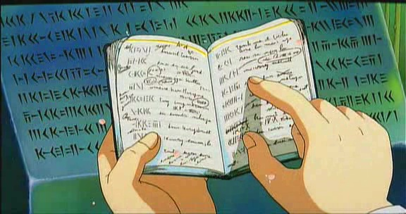
 |  |  |  |  | f | q |  | 5 | 13 | f | s | b
 |  |  |  |  | f | th |  |  |  | f | s | b
 |  |  |  |  | s | 13 | 33- | D | q |  | 1
 |  |  |  |  | s |  |  | du | th

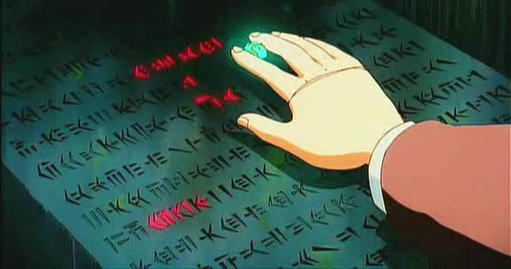

 |  |  |  |  | k | p | x | q | w | 11 | D | j
 |  |  |  |  | k | p | x | th | mi |  | du | ja

